关系图
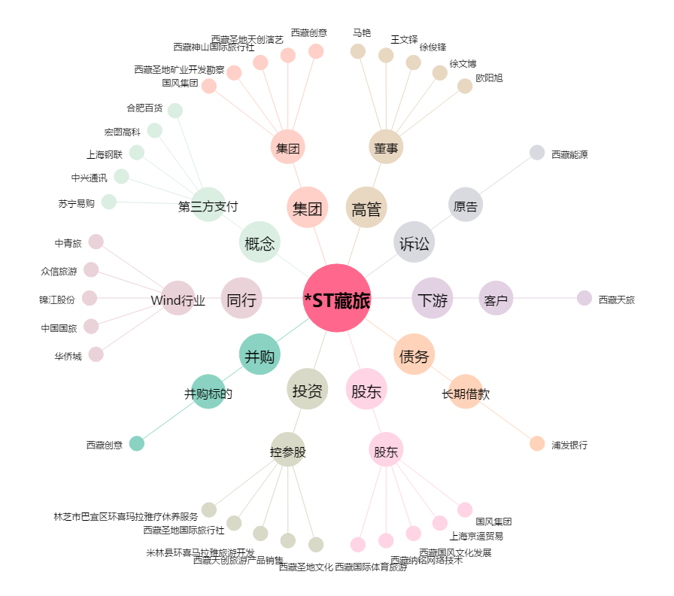
*ST藏旅[600749.SH] - 关系概览图

